preditos
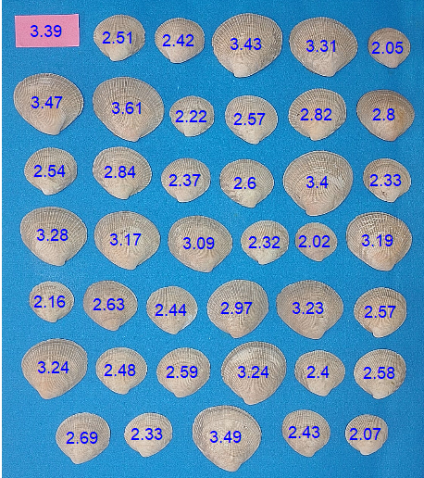
area_pred | diam_pred | ID
2.93 | 2.07 | 1
3.76 | 2.43 | 2
7.46 | 3.49 | 3
3.51 | 2.33 | 4
4.60 | 2.69 | 5
4.37 | 2.58 | 6
3.80 | 2.40 | 7
6.74 | 3.24 | 8
4.43 | 2.59 | 9
3.95 | 2.48 | 10
6.58 | 3.24 | 11
4.44 | 2.57 | 12
6.44 | 3.23 | 13
5.90 | 2.97 | 14
3.99 | 2.44 | 15
4.48 | 2.63 | 16
3.09 | 2.16 | 17
6.45 | 3.19 | 18
2.70 | 2.02 | 19
3.54 | 2.32 | 20
6.07 | 3.09 | 21
6.35 | 3.17 | 22
6.54 | 3.28 | 23
3.48 | 2.33 | 24
7.59 | 3.40 | 25
4.31 | 2.60 | 26
3.65 | 2.37 | 27
5.08 | 2.84 | 28
4.15 | 2.54 | 29
4.96 | 2.80 | 30
5.05 | 2.82 | 31
4.23 | 2.57 | 32
3.06 | 2.22 | 33
7.65 | 3.61 | 34
7.11 | 3.47 | 35
2.89 | 2.05 | 36
6.70 | 3.31 | 37
7.56 | 3.43 | 38
3.83 | 2.42 | 39
4.01 | 2.51 | 40

